payload
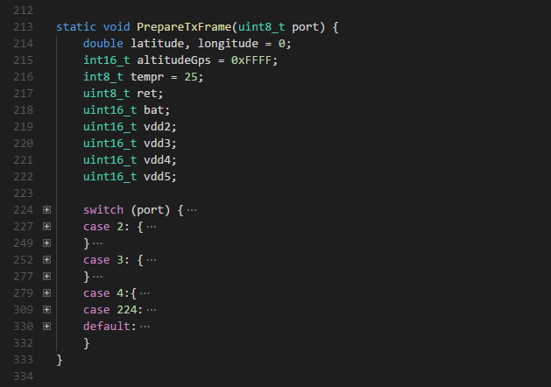
port | Payload
2 | 01 | 88 | 05 | 6E | 36 | 11 | 7A | 81 | 00 | 28 | A0
 | 数据通道 | 数据类型 | latitude |  |  | longitude |  |  | altitude

3 | 02 | 67 | FB | 28 | 03 | 03 | 01 | 75 | 04 | 71 | 74 | 00 | 08 | 97 | 15 | 7A
 | 数据通道 | 数据类型 | Temperature |  | 数据通道 | 数据类型 | Battery Volage |  | 数据通道 | 数据类型 | Accelerometer_x |  | Accelerometer_y |  | Accelerometer_z

4 | 05 | 7E | 06 | 1B | 06 | 7F | 06 | F0 | 07 | 96 | 00 | 00 | 08 | 97 | 15 | 7C
 | 数据通道 | 数据类型 | Acidity |  | 数据通道 | 数据类型 | Conductivity |  | 数据通道 | 数据类型 | Turbidity |  | 数据通道 | 数据类型 | COD

5 | 06 | … | …
 | 数据通道 | 数据类型

6 | … | … | …
…
payload: | https://mydevices.com/cayenne/docs/lora/#lora-cayenne-low-power-payload
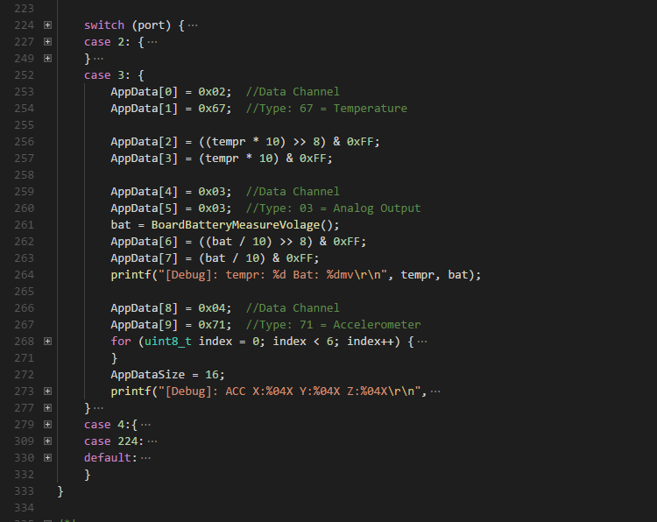
 | 数据类型源代码：如图

